Estadísticas
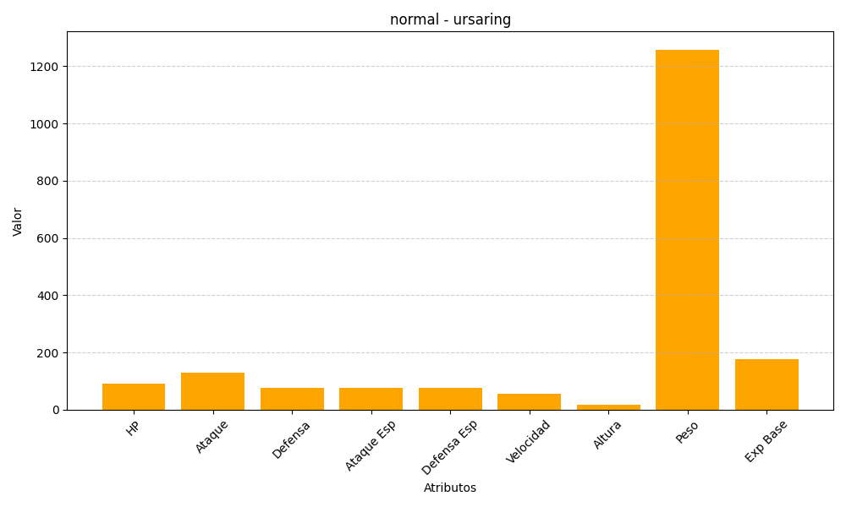
ID | Nombre | Tipo | HP | Ataque | Defensa | Ataque Especial | Defensa Especial | Velocidad | Altura | Peso | Experiencia Base
217 | ursaring | normal | 90 | 130 | 75 | 75 | 75 | 55 | 18 | 1258 | 175

